行政事業レビューシート
 |  |  |  |  |  |  |  |  |  |  |  |  |  |  |  |  |  |  |  |  |  |  |  | 事業番号 |  |  |  |  |  |  |  | 0370
平成２９年度行政事業レビューシート |  |  |  |  |  |  |  |  |  |  |  |  |  |  |  |  |  |  |  |  |  |  | （ | 文部科学省 |  |  |  |  |  |  |  |  |  |  | ）
事業名 |  |  |  |  | 平城宮跡地等整備費 |  |  |  |  |  |  |  |  |  |  | 担当部局庁 |  |  |  | 文化庁 |  |  |  |  |  |  |  |  |  | 作成責任者
事業開始年度 |  |  |  |  | 昭和４０年度 |  |  |  | 事業終了 （予定）年度 |  |  |  | 終了予定なし |  |  | 担当課室 |  |  |  | 文化財部記念物課 |  |  |  |  |  |  |  |  |  | 記念物課長 大西啓介
会計区分 |  |  |  |  | 一般会計
根拠法令 （具体的な 条項も記載） |  |  |  |  | 文化財保護法 第1条 |  |  |  |  |  |  |  |  |  |  | 関係する計画、通知等 |  |  |  | 文化芸術の振興に関する基本的な方針（第4次基本方針） （平成27年5月22日閣議決定）
主要政策・施策 |  |  |  |  | - |  |  |  |  |  |  |  |  |  |  | 主要経費 |  |  |  | その他の事項経費
事業の目的 （目指す姿を簡潔に。3行程度以内） |  |  |  |  | 特別史跡平城宮跡は、我が国の古代国家成立に重要な役割を果たした場所として、文化庁が昭和５３年に定めた「特別史跡平城宮跡保存整備基本構想」に基づき、朱雀門や東院庭園の復原、第二次大極殿院地区の整備等を行う。また、特別史跡藤原宮跡等については、歴史的・学術的に貴重な価値を有する重要な遺跡として環境整備を行っており、引き続き、既存施設の維持・管理、未整備地の整備等を行い、我が国の優れた歴史・文化・伝統の保存活用を図る。
事業概要 （5行程度以内。別添可） |  |  |  |  | 特別史跡平城宮跡及び特別史跡藤原宮跡、特別史跡キトラ古墳等を良好な状態で保全するため、防災設備の設置など、各種工事や整備を行う。
実施方法 |  |  |  |  | 直接実施、委託・請負
予算額・ 執行額 （単位:百万円） |  |  |  |  |  |  |  |  |  |  | 26年度 |  |  |  | 27年度 |  |  |  | 28年度 |  |  |  |  |  | 29年度 |  |  |  |  |  | 30年度要求
 |  |  |  |  | 予算の状況 | 当初予算 |  |  |  |  | 445 |  |  |  | 284 |  |  |  | 236 |  |  |  |  |  | 213 |  |  |  |  |  | 206
 |  |  |  |  |  | 補正予算 |  |  |  |  | - |  |  |  | - |  |  |  | - |  |  |  |  |  | -
 |  |  |  |  |  | 前年度から繰越し |  |  |  |  | 16 |  |  |  | 328 |  |  |  | - |  |  |  |  |  | 31 |  |  |  |  |  | -
 |  |  |  |  |  | 翌年度へ繰越し |  |  |  |  | ▲ 328 |  |  |  | - |  |  |  | ▲ 31 |  |  |  |  |  | -
 |  |  |  |  |  | 予備費等 |  |  |  |  | - |  |  |  | - |  |  |  | - |  |  |  |  |  | -
 |  |  |  |  |  | 計 |  |  |  |  | 133 |  |  |  | 612 |  |  |  | 205 |  |  |  |  |  | 244 |  |  |  |  |  | 206
 |  |  |  |  | 執行額 |  |  |  |  |  | 132 |  |  |  | 466 |  |  |  | 156
 |  |  |  |  | 執行率（％） |  |  |  |  |  | 99% |  |  |  | 76% |  |  |  | 76%
 |  |  |  |  | 当初予算＋補正予算に対する執行額の割合（％） |  |  |  |  |  | 30% |  |  |  | 164% |  |  |  | 66%
平成29・30年度 予算内訳 （単位：百万円） |  |  |  |  | 歳出予算目 |  |  |  |  |  | 29年度当初予算 |  |  |  | 30年度要求 |  |  |  | 主な増減理由
 |  |  |  |  | 平城宮跡地等整備費 |  |  |  |  |  | 194 |  |  |  | 184 |  |  |  | 整備予定事業規模の縮小に伴う減
 |  |  |  |  | 施設施工庁費 |  |  |  |  |  | 16 |  |  |  | 19
 |  |  |  |  | 施設施工旅費 |  |  |  |  |  | 3 |  |  |  | 3

 |  |  |  |  | 計 |  |  |  |  |  | 213 |  |  |  | 206
成果目標及び 成果実績 （アウトカム） |  |  |  |  | 定量的な成果目標 |  |  |  |  |  | 成果指標 |  |  |  |  |  | 単位 |  |  | 26年度 |  |  | 27年度 |  |  |  | 28年度 |  |  | 中間目標 |  |  | 目標最終年度
 |  |  |  |  |  |  |  |  |  |  |  |  |  |  |  |  |  |  |  |  |  |  |  |  |  |  |  |  |  | 31 |  | 年度 | - | 年度
 |  |  |  |  | 前年度の成果実績を目標とする。 |  |  |  |  |  | 平城宮跡への来場者数 |  |  |  |  | 成果実績 | 人 |  |  | 317,170 |  |  | 314,191 |  |  |  | 301,720 |  |  | - |  |  | -
 |  |  |  |  |  |  |  |  |  |  |  |  |  |  |  | 目標値 | 人 |  |  | 340,006 |  |  | 317,170 |  |  |  | 314,191 |  |  | 301,720 |  |  | -
 |  |  |  |  |  |  |  |  |  |  |  |  |  |  |  | 達成度 | ％ |  |  | 93 |  |  | 99 |  |  |  | 96 |  |  | - |  |  | -
根拠として用いた 統計・データ名 （出典） |  |  |  |  | 実績に基づく数値

成果目標及び成果実績（アウトカム）欄についてさらに記載が必要な場合はチェックの上【別紙１】に記載 |  |  |  |  |  |  |  |  |  |  |  |  |  |  |  |  |  |  |  |  |  |  |  |  |  |  |  | チェック

活動指標及び 活動実績 （アウトプット） |  |  |  |  | 活動指標 |  |  |  |  |  |  |  |  |  |  |  | 単位 |  |  | 26年度 |  |  | 27年度 |  |  |  | 28年度 |  |  | 29年度 活動見込 |  |  | 30年度 活動見込
 |  |  |  |  | 特別史跡平城宮跡、特別史跡キトラ古墳等を良好な状態で保全するための各種工事及び整備事業の実施 |  |  |  |  |  |  |  |  |  |  | 活動実績 | 件 |  |  | 14 |  |  | 14 |  |  |  | 5 |  |  | - |  |  | -
 |  |  |  |  |  |  |  |  |  |  |  |  |  |  |  | 当初見込み | 件 |  |  | 7 |  |  | 6 |  |  |  | 9 |  |  | 8 |  |  | 5
単位当たり コスト |  |  |  |  | 算出根拠 |  |  |  |  |  |  |  |  |  |  |  | 単位 |  |  | 26年度 |  |  | 27年度 |  |  |  | 28年度 |  |  | 29年度活動見込
 |  |  |  |  | 工事１件あたりの整備費執行額 執行額（平成29年度は予算額）／工事件数 |  |  |  |  |  |  |  |  |  |  | 単位当たり コスト | 百万円 |  |  | 8 |  |  | 11 |  |  |  | 30 |  |  | 28
 |  |  |  |  |  |  |  |  |  |  |  |  |  |  |  | 計算式 | 百万円/件 |  |  | 116／14 |  |  | 159／14 |  |  |  | 149／5 |  |  | 225／8
政策評価、経済・財政再生アクション・プログラムとの関係 |  | 政策評価 | 政策 |  | 12 文化による心豊かな社会の実現
 |  |  | 施策 |  | 12-2 文化財の保存及び活用の充実
 |  |  | 測定指標 |  | 定量的指標 |  |  |  |  |  |  |  |  |  |  |  | 単位 |  |  | 26年度 |  |  | 27年度 |  |  |  | 28年度 |  |  | 中間目標 |  |  | 目標年度
 |  |  |  |  |  |  |  |  |  |  |  |  |  |  |  |  |  |  |  |  |  |  |  |  |  |  |  |  |  | 29 |  | 年度 | - | 年度
 |  |  |  |  | 文化庁が主催する文化財関連展覧会の来場者数 |  |  |  |  |  |  |  |  |  |  | 実績値 | 人 |  |  | 243,682 |  |  | 150,621 |  |  |  | 118,145 |  |  | - |  |  | -
 |  |  |  |  |  |  |  |  |  |  |  |  |  |  |  | 目標値 | 人 |  |  | 125,000 |  |  | 137,500 |  |  |  | 150,000 |  |  | 162,500 |  |  | -
 |  |  |  |  | 定量的指標 |  |  |  |  |  |  |  |  |  |  |  | 単位 |  |  | 26年度 |  |  | 27年度 |  |  |  | 28年度 |  |  | 中間目標 |  |  | 目標年度
 |  |  |  |  |  |  |  |  |  |  |  |  |  |  |  |  |  |  |  |  |  |  |  |  |  |  |  |  |  | 29 |  | 年度 | - | 年度
 |  |  |  |  | 文化遺産オンラインへの訪問回数 |  |  |  |  |  |  |  |  |  |  | 実績値 | 回 |  |  | 1,455,890 |  |  | 1,604,616 |  |  |  | 1,715,976 |  |  | - |  |  | -
 |  |  |  |  |  |  |  |  |  |  |  |  |  |  |  | 目標値 | 回 |  |  | 1,333,333 |  |  | 1,444,444 |  |  |  | 1,555,555 |  |  | 1,666,666 |  |  | -

 |  |  | 本事業の成果と上位施策・測定指標との関係
 |  |  | 政策評価においては、文化財の適切な保存に配慮しつつ、積極的な公開・活用を行い、広く国民が文化財に親しむ機会の充実を図ることとしている。 本事業においては、歴史的学術的に貴重な価値を有する平城宮跡等の保存・活用のために必要な整備を計画的に実施することで、国民が文化財に親しむ機会の充実を図っている。

 |  | 経済・財政再生 アクション・プログラム | 改革項目 |  | 分野： |  | - |  |  |  |  |  |  | -
 |  |  | KPI (第一階層） |  | ＫＰＩ （第一階層） |  |  |  |  |  |  |  |  |  |  |  | 単位 |  |  | 計画開始時 |  |  | 28年度 |  |  |  | 29年度 |  |  | 中間目標 |  |  | 目標最終年度
 |  |  |  |  |  |  |  |  |  |  |  |  |  |  |  |  |  |  |  | - | 年度 |  |  |  |  |  |  |  |  | - |  | 年度 | - | 年度
 |  |  |  |  | - |  |  |  |  |  |  |  |  |  |  | 成果実績 | - |  |  | - |  |  | - |  |  |  | - |  |  | - |  |  | -
 |  |  |  |  |  |  |  |  |  |  |  |  |  |  |  | 目標値 | - |  |  | - |  |  | - |  |  |  | - |  |  | - |  |  | -
 |  |  |  |  |  |  |  |  |  |  |  |  |  |  |  | 達成度 | ％ |  |  | - |  |  | - |  |  |  | - |  |  | - |  |  | -
 |  |  | KPI (第二階層） |  | ＫＰＩ （第二階層） |  |  |  |  |  |  |  |  |  |  |  | 単位 |  |  | 計画開始時 |  |  | 28年度 |  |  |  | 29年度 |  |  | 中間目標 |  |  | 目標最終年度
 |  |  |  |  |  |  |  |  |  |  |  |  |  |  |  |  |  |  |  | - | 年度 |  |  |  |  |  |  |  |  | - |  | 年度 | - | 年度
 |  |  |  |  | - |  |  |  |  |  |  |  |  |  |  | 成果実績 | - |  |  | - |  |  | - |  |  |  | - |  |  | - |  |  | -
 |  |  |  |  |  |  |  |  |  |  |  |  |  |  |  | 目標値 | - |  |  | - |  |  | - |  |  |  | - |  |  | - |  |  | -
 |  |  |  |  |  |  |  |  |  |  |  |  |  |  |  | 達成度 | ％ |  |  | - |  |  | - |  |  |  | - |  |  | - |  |  | -
 |  |  | 本事業の成果と改革項目・KPIとの関係
 |  |  | -

事業所管部局による点検・改善
 |  | 項 目 |  |  |  |  |  |  |  |  |  |  |  |  |  |  |  |  | 評 価 |  | 評価に関する説明
国費投入の必要性 |  | 事業の目的は国民や社会のニーズを的確に反映しているか。 |  |  |  |  |  |  |  |  |  |  |  |  |  |  |  |  | ○ |  | 平城宮跡等は、我が国の古代国家成立時の歴史と文化を理解する上で極めて重要な役割を果たしており、国民からのニーズは高い。また、遺跡規模や遺跡の重要性からも国が実施すべき事業である。
 |  | 地方自治体、民間等に委ねることができない事業なのか。 |  |  |  |  |  |  |  |  |  |  |  |  |  |  |  |  | ○ |  | 遺跡規模や遺跡の重要性からも国が実施すべき事業である。
 |  | 政策目的の達成手段として必要かつ適切な事業か。政策体系の中で優先度の高い事業か。 |  |  |  |  |  |  |  |  |  |  |  |  |  |  |  |  | ○ |  | 政策目標の達成手段に設定されており、優先度は高い。
事業の効率性 |  | 競争性が確保されているなど支出先の選定は妥当か。 |  |  |  |  |  |  |  |  |  |  |  |  |  |  |  |  | ○ |  | 各種整備事業を行うに当たっては、入札を実施する等、事業費の適正化及びコスト削減に努めている。また、整備内容は様々な観点から検討を行い、必要とされる整備から実施している。
 |  |  | 一般競争契約、指名競争契約又は随意契約（企画競争）による支出のうち、一者応札又は一者応募となったものはないか。 |  |  |  |  |  |  |  |  |  |  |  |  |  |  |  | 無
 |  |  | 競争性のない随意契約となったものはないか。 |  |  |  |  |  |  |  |  |  |  |  |  |  |  |  | 無
 |  | 受益者との負担関係は妥当であるか。 |  |  |  |  |  |  |  |  |  |  |  |  |  |  |  |  | ‐ |  | -
 |  | 単位当たりコスト等の水準は妥当か。 |  |  |  |  |  |  |  |  |  |  |  |  |  |  |  |  | ○ |  | 設計積算業務の発注や見積書の徴取により、コストの水準は妥当性を担保している。
 |  | 資金の流れの中間段階での支出は合理的なものとなっているか。 |  |  |  |  |  |  |  |  |  |  |  |  |  |  |  |  | ‐ |  | -
 |  | 費目・使途が事業目的に即し真に必要なものに限定されているか。 |  |  |  |  |  |  |  |  |  |  |  |  |  |  |  |  | ○ |  | 宮跡地の整備に必要な事業のみ実施している。
 |  | 不用率が大きい場合、その理由は妥当か。（理由を右に記載） |  |  |  |  |  |  |  |  |  |  |  |  |  |  |  |  | ○ |  | 入札残による不用額である。
 |  | 繰越額が大きい場合、その理由は妥当か。（理由を右に記載） |  |  |  |  |  |  |  |  |  |  |  |  |  |  |  |  | ‐ |  | -
 |  | その他コスト削減や効率化に向けた工夫は行われているか。 |  |  |  |  |  |  |  |  |  |  |  |  |  |  |  |  | ○ |  | 各種整備事業を行うに当たっては、入札を実施する等、事業費の適正化及びコスト削減に努めている。また、整備内容は様々な観点から検討を行い、必要とされる整備から実施している。
事業の有効性 |  | 成果実績は成果目標に見合ったものとなっているか。 |  |  |  |  |  |  |  |  |  |  |  |  |  |  |  |  | ○ |  | 史跡地内整備を実施することで、学校教育や社会教育を通じた文化財の魅力の再発見等の機会を提供することができ、宮跡の活用につながっている。各種整備事業を行うに当たっては、入札を実施する等、事業費の適正化及びコスト削減に努めている。
 |  | 事業実施に当たって他の手段・方法等が考えられる場合、それと比較してより効果的あるいは低コストで実施できているか。 |  |  |  |  |  |  |  |  |  |  |  |  |  |  |  |  | ○ |  | 本事業の実施にあたっては、関係機関と連携し、適切かつ効果的に低コストで実施している。
 |  | 活動実績は見込みに見合ったものであるか。 |  |  |  |  |  |  |  |  |  |  |  |  |  |  |  |  | ○ |  | 概ね活動見込みに見合ったものになっている。
 |  | 整備された施設や成果物は十分に活用されているか。 |  |  |  |  |  |  |  |  |  |  |  |  |  |  |  |  | ○ |  | 整備が完了した施設等については一般に公開され、活用に供されている。
関連事業 |  | 関連する事業がある場合、他部局・他府省等と適切な役割分担を行っているか。（役割分担の具体的な内容を各事業の右に記載） |  |  |  |  |  |  |  |  |  |  |  |  |  |  |  |  | ‐ |  | -
 |  | 所管府省名 |  |  | 事業番号 |  |  |  |  | 事業名

点検・改善結果 |  | 点検結果 |  |  | 平城宮跡及び藤原宮跡等は、歴史的・学術的に貴重な価値を有する重要な遺跡として環境整備等を実施してきたところである。 各種整備は、史跡の状態により必要な整備を計画的に実施するとともに、実施に当たっては一般競争入札を実施するなど、コスト削減に努めている。
 |  | 改善の 方向性 |  |  | 継続して事業の早期執行、一般競争入札を実施し、コスト削減に努めるとともに、整備された施設や文化財を、学校教育や社会教育を通じて一層活用されるよう対応していく。
外部有識者の所見
事業目的の明確化が必要であり、施策目標との整合性を採るべきである。成果指標は、成果を測ることができているか疑問であり、指標の設定について再考すべきであり、成果目標値についても水準の妥当性について判断できないため、検証する必要がある。また、事業内容については達成手段としては概ね認められるものの、実施方法等については一層の工夫が必要である。不用額については、合理的な理由があることから、事業の執行管理については、適切に行われていると判断できる。 なお、事業の有効性には、「宮跡の活用につながっている」とあるが、来場者数は漸減傾向であり、本事業の有効性には疑問が残る。
行政事業レビュー推進チームの所見
事業内容の 一部改善 |  |  |  | １．事業評価の観点： 本事業は、国有地化された平城宮跡地等について、既存施設の修理・修復や未整備地の整備等を国が直接実施する事業であり、成果の把握方法等の工夫・改善の観点から検証を行った。 ２．所見： 本事業は、事業目的が不明確であり、成果指標も事業の成果を図ることができているか疑問であることから、成果指標の設定について再考すべきであり、成果目標値の水準の妥当性についても検証すべきである。また、事業の実施方法等についても一層の工夫が必要である。
所見を踏まえた改善点/概算要求における反映状況
執行等改善 |  |  |  | 本事業は「特別史跡平城宮跡保存整備基本構想」等に基づき、復元建造物の修理及び管理施設等の整備を行うことで、我が国の優れた歴史・文化・伝統の保存活用を図ることを目的としているところであるが、事業目的の達成に向け、より適切な成果目標及び成果把握方法について引き続き検討する。
備考

関連する過去のレビューシートの事業番号
平成22年度 |  |  |  |  | 481 |  |  |  |  |  |  | 平成23年度 |  |  | 404 |  |  |  |  |  | 平成24年度 |  |  |  |  |  | 427
平成25年度 |  |  |  |  | 391 |  |  |  |  |  |  | 平成26年度 |  |  | 386 |  |  |  |  |  | 平成27年度 |  |  |  |  |  | 382
平成28年度 |  |  |  |  | 361
資金の流れ （資金の受け取り先が何を行っているかについて補足する） （単位：百万円） |  |  |  |  | ※平成28年度実績を記入。執行実績がない新規事業、新規要求事業については現時点で予定やイメージを記入。

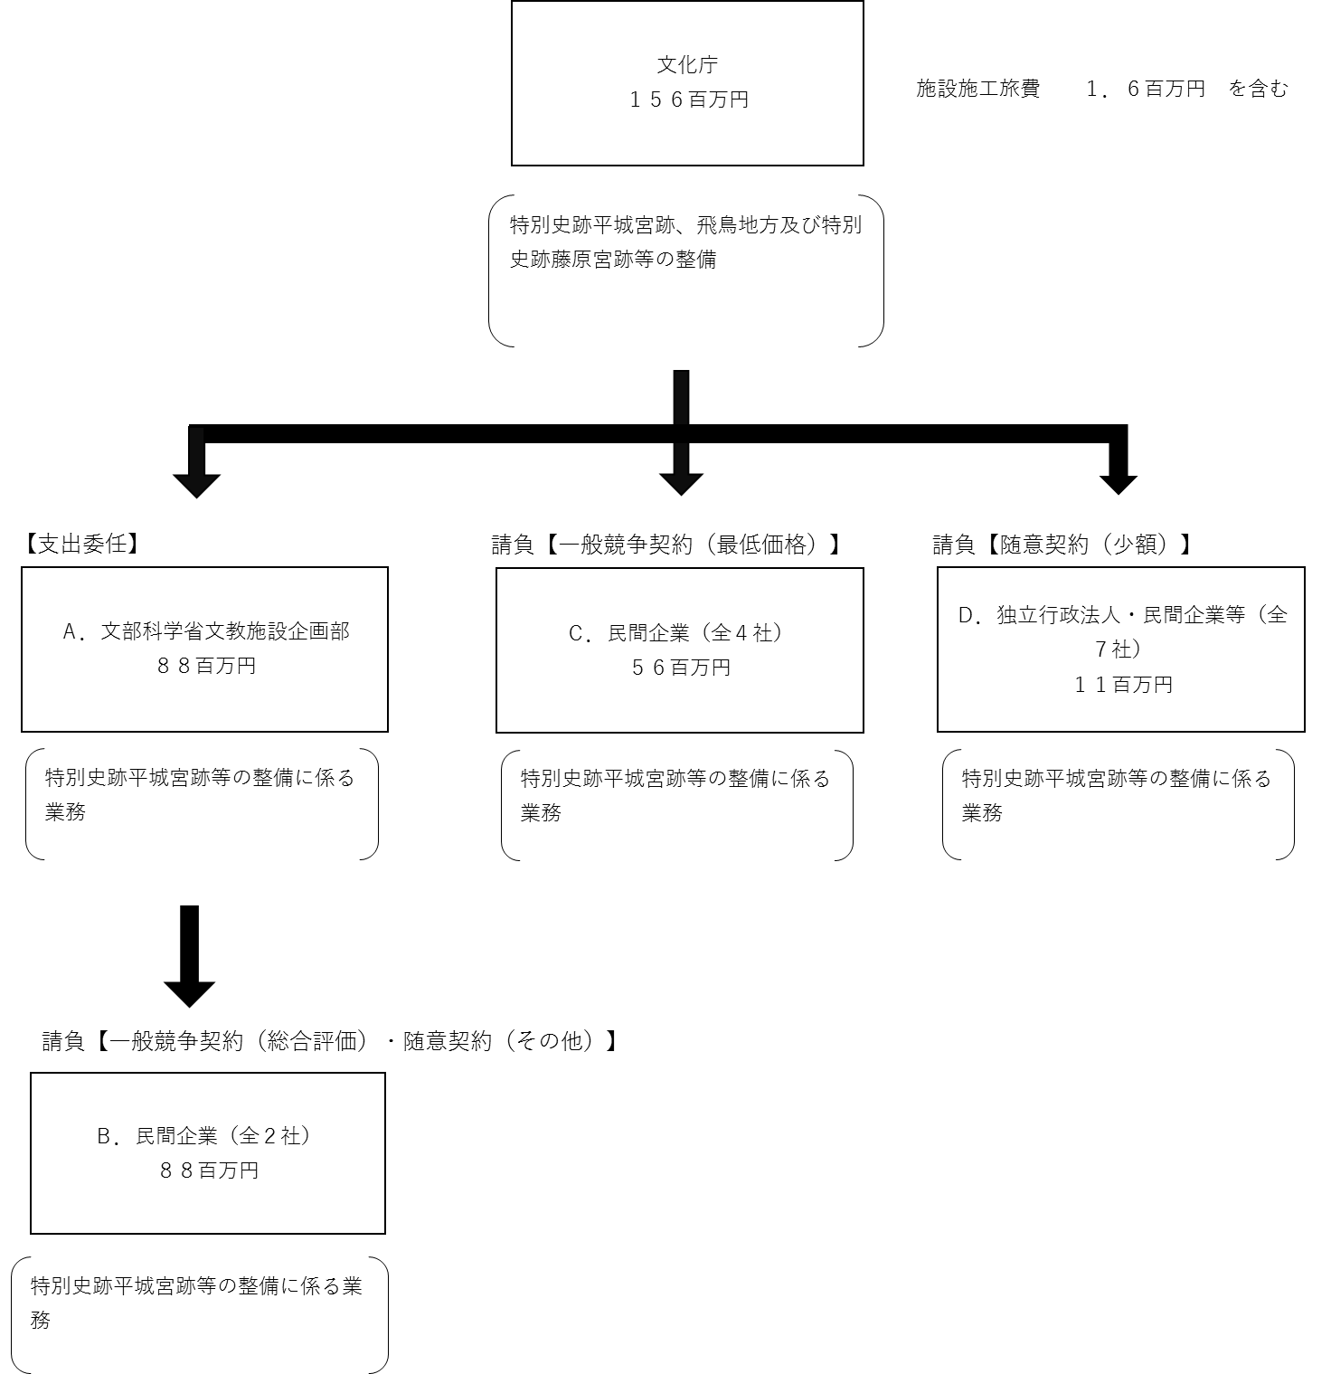

費目・使途 （「資金の流れ」においてブロックごとに最大の金額が支出されている者について記載する。費目と使途の双方で実情が分かるように記載） |  |  |  |  | A.文部科学省文教施設企画部 |  |  |  |  |  |  |  |  |  |  |  |  | B.株式会社瀧川寺社建築
 |  |  |  |  | 費 目 |  |  | 使 途 |  |  |  |  |  |  |  | 金 額 (百万円） |  | 費 目 |  |  |  | 使 途 |  |  |  |  |  |  |  |  |  |  | 金 額 (百万円）
 |  |  |  |  | 工事費 |  |  | 支出委任 |  |  |  |  |  |  |  | 88 |  | 工事費 |  |  |  | 工事費 |  |  |  |  |  |  |  |  |  |  | 84

 |  |  |  |  | 計 |  |  |  |  |  |  |  |  |  |  | 88 |  | 計 |  |  |  |  |  |  |  |  |  |  |  |  |  |  | 84
 |  |  |  |  | C.小寺電業株式会社 |  |  |  |  |  |  |  |  |  |  |  |  | D.独立行政法人国立文化財機構奈良文化財研究所
 |  |  |  |  | 費 目 |  |  | 使 途 |  |  |  |  |  |  |  | 金 額 (百万円） |  | 費 目 |  |  |  | 使 途 |  |  |  |  |  |  |  |  |  |  | 金 額 (百万円）
 |  |  |  |  | 工事費 |  |  | 工事費 |  |  |  |  |  |  |  | 31 |  | 事業費 |  |  |  | 試掘調査等 |  |  |  |  |  |  |  |  |  |  | 1

 |  |  |  |  | 計 |  |  |  |  |  |  |  |  |  |  | 31 |  | 計 |  |  |  |  |  |  |  |  |  |  |  |  |  |  | 1

費目・使途欄についてさらに記載が必要な場合はチェックの上【別紙２】に記載 |  |  |  |  |  |  |  |  |  |  |  |  |  |  |  |  |  |  |  |  |  |  |  |  |  | チェック

 | 支出先上位１０者リスト
 | A.
 |  | 支 出 先 |  |  |  |  | 法 人 番 号 |  |  |  | 業 務 概 要 |  |  |  |  | 支 出 額 （百万円） |  | 契約方式等 |  |  |  | 入札者数 （応募者数） |  |  |  | 落札率 |  |  | 一者応札・一者応募又は 競争性のない随意契約となった 理由及び改善策 （支出額10億円以上）
1 |  | 文部科学省文教施設企画部 |  |  |  |  | 7000012060001 |  |  |  | 支出委任 |  |  |  |  | 88 |  | その他 |  |  |  | - |  |  |  | - |  |  | -

 | B
 |  | 支 出 先 |  |  |  |  | 法 人 番 号 |  |  |  | 業 務 概 要 |  |  |  |  | 支 出 額 （百万円） |  | 契約方式等 |  |  |  | 入札者数 （応募者数） |  |  |  | 落札率 |  |  | 一者応札・一者応募又は 競争性のない随意契約となった 理由及び改善策 （支出額10億円以上）
1 |  | 株式会社瀧川寺社建築 |  |  |  |  | 1150001009405 |  |  |  | 平城宮跡東院庭園西建物屋根改修工事 |  |  |  |  | 84 |  | 一般競争契約 （総合評価） |  |  |  | 2 |  |  |  | 96 |  |  | -
...

